PE-Normabmessungen

 |  |  | Anlage 3.2.3.1a |  |  |  |  |  |  |  |  |  |  |  | 1/8
 |  |  | Merkblatt - Abmessungen und hydraulische Kennwerte von PE-Kanalrohrleitungen

Leitfaden RL-03
Kanalisation

Abmessungen gemäss EN 12666

Steifigkeitsklassen |  |  |  | SN 2 |  |  | SN 4 |  |  | SN 8 |  |  | SN 16
Aussendurchmesser |  |  | S 16 / SDR 33 |  |  | S 12.5 / SDR 26 |  |  | S 10/ SDR 21 |  |  | S 8 / SDR 17
dn | dem,min | dem,max | emin | emax | kg/m | emin | emax | kg/m | emin | emax | kg/m | emin | emax | kg/m | dn
110 | 110.0 | 111 | - | - | - | 4.2 | 4.9 | 1.45 | 5.3 | 6.1 | 1.79 | 6.6 | 7.5 | 2.19 | 110
125 | 125.0 | 126.2 | - | - | - | 4.8 | 5.5 | 1.86 | 6.0 | 6.9 | 2.29 | 7.4 | 8.4 | 2.79 | 125
160 | 160.0 | 161.5 | - | - | - | 6.2 | 7.1 | 3.08 | 7.7 | 8.7 | 3.75 | 9.5 | 10.7 | 4.57 | 160
200 | 200.0 | 201.8 | - | - | - | 7.7 | 8.7 | 4.74 | 9.6 | 10.8 | 5.84 | 11.9 | 13.3 | 7.12 | 200
250 | 250.0 | 252.3 | 7.7 | 8.7 | 5.98 | 9.6 | 10.8 | 7.38 | 11.9 | 13.3 | 9.02 | 14.8 | 16.5 | 11.10 | 250
315 | 315.0 | 317.9 | 9.7 | 10.9 | 9.47 | 12.1 | 13.6 | 11.70 | 15.0 | 16.8 | 14.30 | 18.7 | 21.7 | 17.60 | 315
355 | 355.0 | 358.2 | 10.9 | 12.2 | 12.00 | 13.6 | 15.2 | 14.80 | 16.9 | 19.7 | 18.20 | 21.1 | 24.5 | 22.40 | 355
400 | 400.0 | 403.6 | 12.3 | 13.8 | 15.20 | 15.3 | 17.1 | 18.80 | 19.1 | 22.2 | 23.10 | 23.7 | 27.5 | 28.30 | 400
450 | 450.0 | 454.1 | 13.8 | 15.4 | 19.20 | 17.2 | 20.0 | 23.70 | 21.5 | 24.8 | 29.30 | 26.7 | 30.9 | 35.80 | 450
500 | 500.0 | 504.5 | 15.3 | 17.1 | 23.60 | 19.1 | 22.2 | 29.20 | 23.9 | 27.4 | 36.10 | 29.7 | 34.4 | 44.20 | 500
630 | 630.0 | 635.7 | 19.3 | 22.5 | 37.5 | 24.1 | 28.0 | 46.4 | 30 | 34.7 | 57.0 | 37.4 | 43.3 | 70.2 | 630
710 | 710.0 | 716.4 | 21.8 | 25.3 | 47.7 | 27.2 | 31.5 | 59.0 | 33.9 | 39.2 | 72.6 | 42.1 | 48.7 | 89.0 | 710
800 | 800.0 | 807.2 | 24.5 | 28.4 | 60.40 | 30.6 | 35.4 | 74.70 | 38.1 | 44.1 | 92.00 | 47.4 | 54.8 | 113.00 | 800

© Copyright by VKR, Verband Kunststoff-Rohre und –Rohrleitungsteile (12.2017)

Wandrauhigkeiten & Teilfüllung
 | Anlage 3.2.3.1a |  | 7/8
 | Merkblatt - Abmessungen und hydraulische Kennwerte von PE-Kanalrohrleitungen

Leitfaden RL-03
Kanalisation

Betriebliche Wandrauhigkeit mit Ablagerungen |  | Rauhigkeit und Teilfüllung

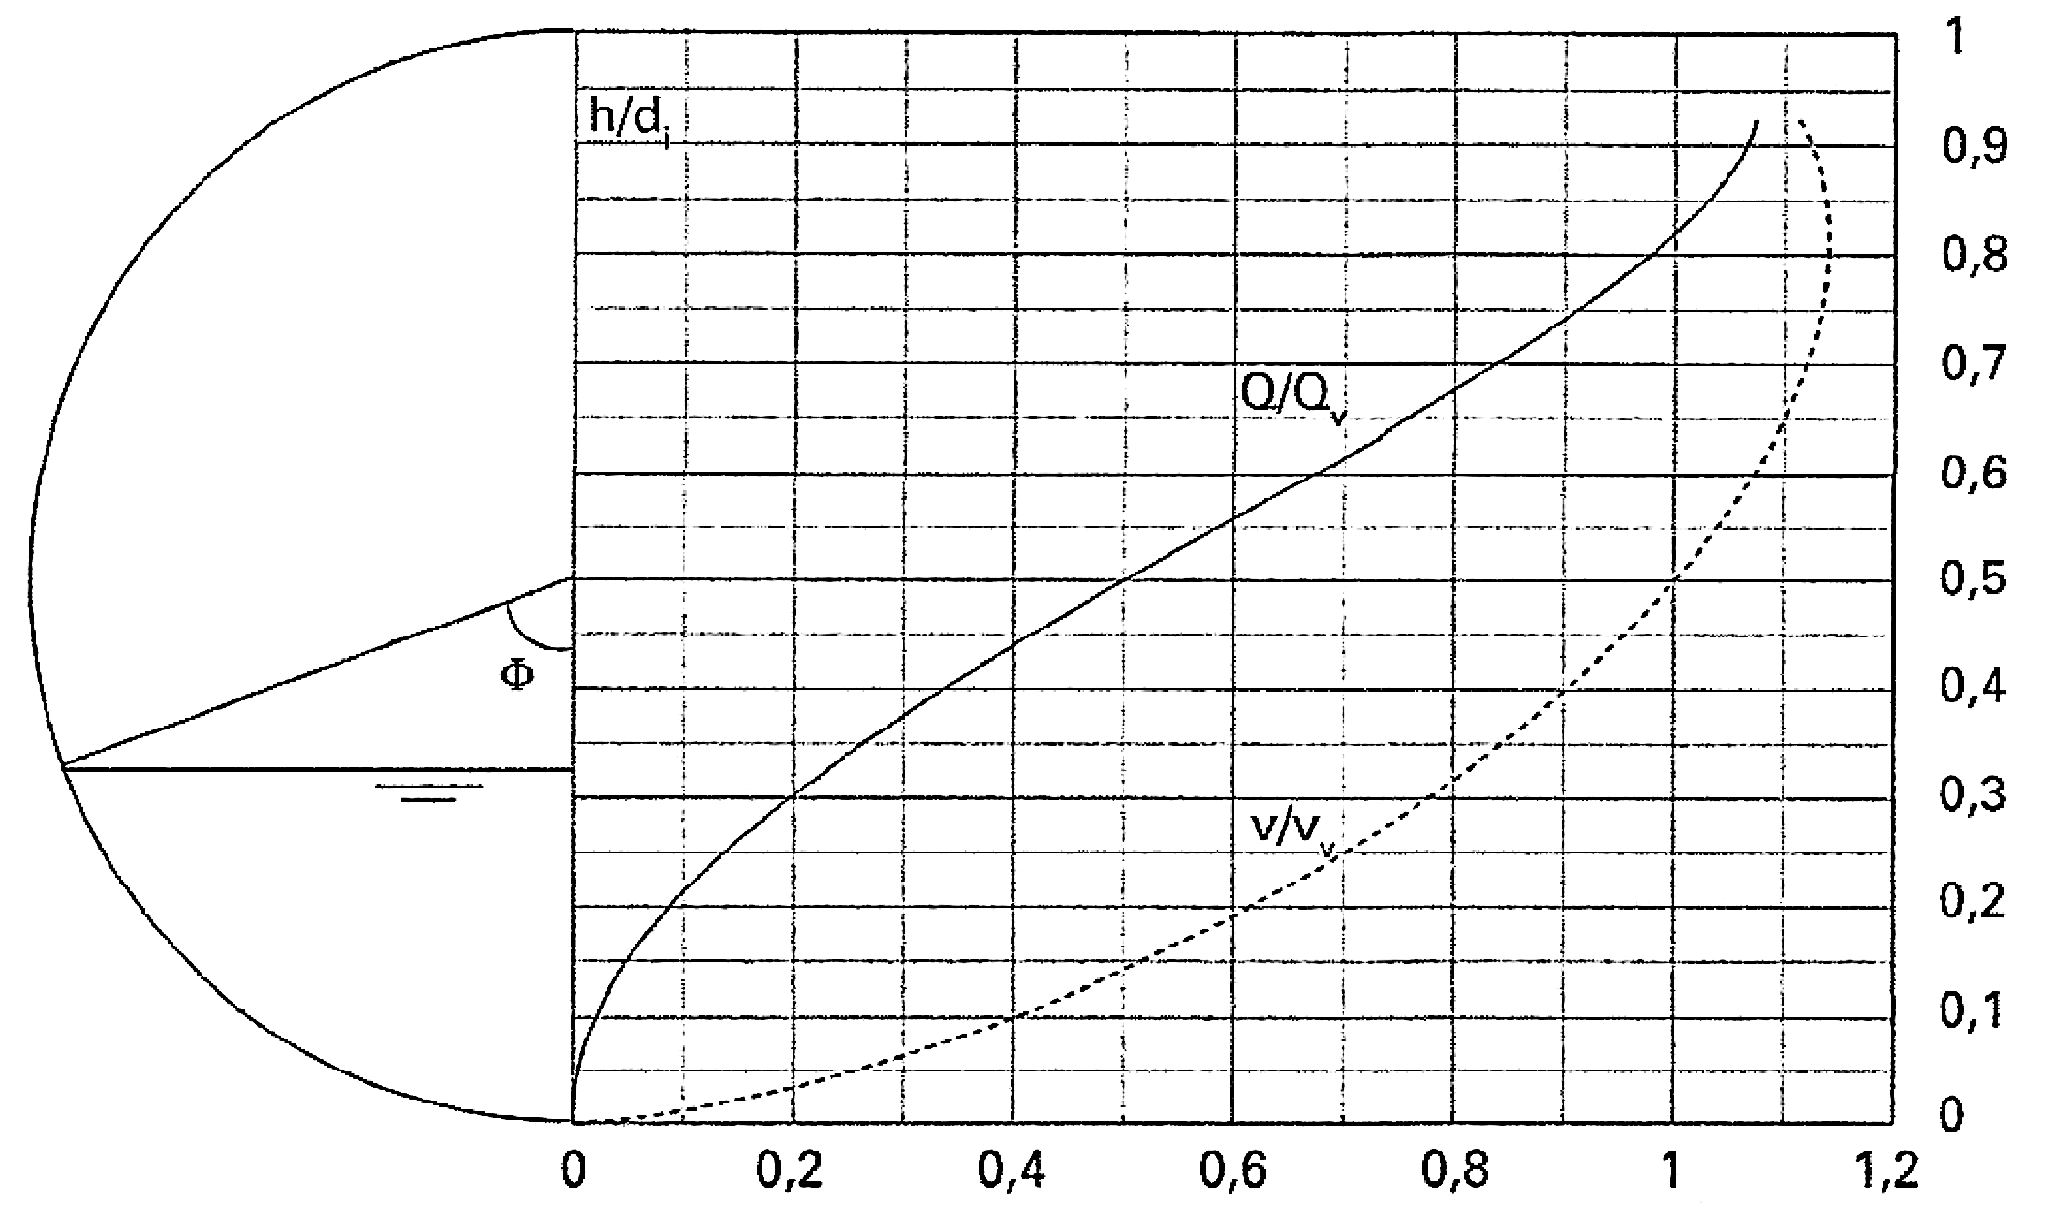
Füllgrad h/d_{i}
Max. zulässiger Teilfüllungsgrad = 0.85
Rohrmaterial | kb [mm]
PE, PP, PVC | 0.25 - 0.6
Beton | 2.0 - 3.0
Guss | 1.0 - 1.5 ?
Steinzeug | 0.2 - 0.6
GFK
“Tables for the hydraulic design of pipes, sewers and channels”
Authors: HR Wallingford and D.I.H. Barr

© Copyright by VKR, Verband Kunststoff-Rohre und –Rohrleitungsteile (12.2017)

